المؤشرات الكلية

سوق العراق للاوراق المالية
جلسة الاثنين 2026/7/13 |  |  |  | تقرير أسعار الأسهم المتداولة لسوق العراق للأوراق المالية
الجلسة (120)
الاسهم المتداولة المدرجة و OTC |  |  | 4,905,860,640 |  |  | قيمة الأسهم المتداولة المدرجة و OTC |  | 5,335,593,233 |  |  | صفقات الشركات المدرجة وOTC | 1490
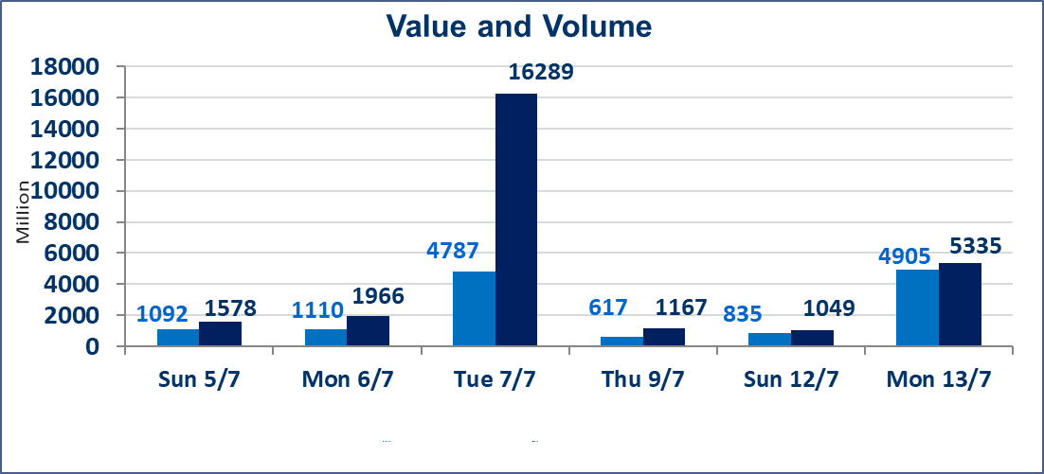
المؤشر60 ISX اليوم | 982.89 |  | نقطة |  |  | المؤشر15 ISX اليوم | 1254.95 | نقطة
المؤشر 60 ISX السابق | 1014.74 |  | نقطة |  |  | المؤشر 15 ISX السابق | 1269.77 | نقطة
نسبة التغير | -3.14 |  | % |  |  | نسبة التغير | -1.17 | %
عدد النقاط | -31.85 |  | نقطة |  |  | عدد النقاط | -14.82 | نقطة

الشركات المدرجة | 103 | OTC | 17 | 120 |  | الشركات غير المتداولة المدرجة | 48 | OTC | 16 | 64
الشركات المتداولة | 40 | OTC | 1 | 41 |  | الشركات المرتفعة |  |  | 9
شركات الهيئة العامة |  |  |  | 7 |  | الشركات المنخفضة |  |  | 14
الموقوفة بقرار من هيأة الأوراق المالية |  |  |  | 8
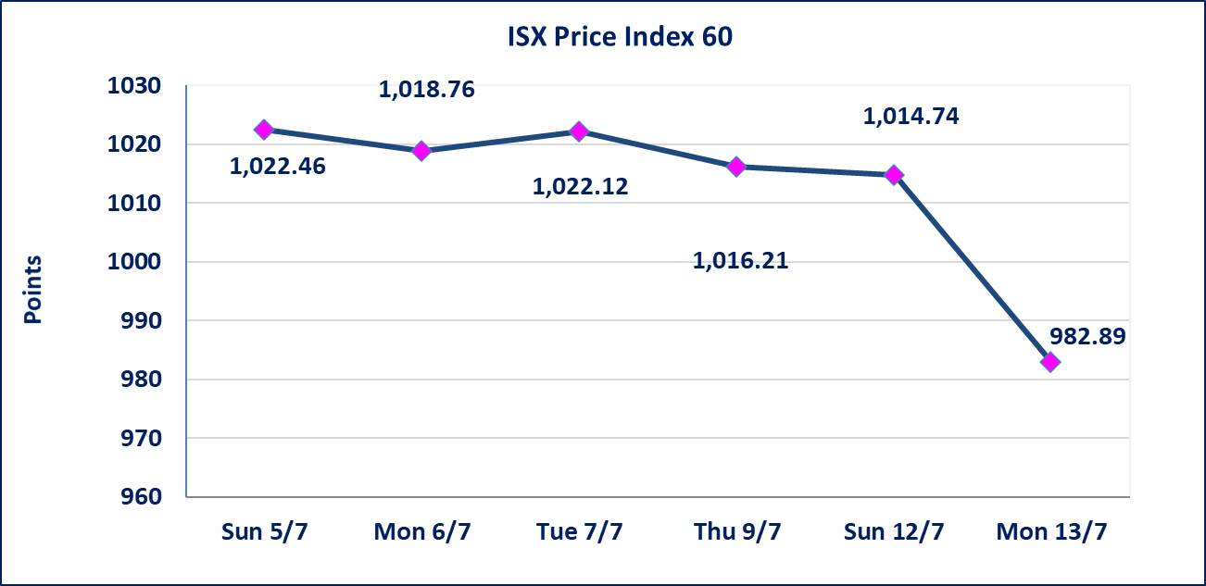
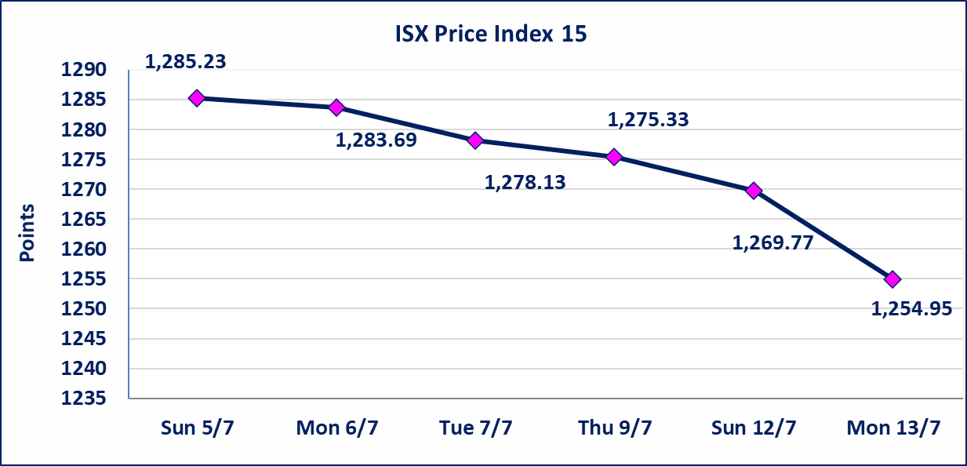

الاوامر الخاصة | نفذت شركة ايلاف للوساطة أمر متقابل مقصود على أسهم شركة مصرف الطيف الاسلامي بعدد أسهم (4,500,000,000) سهم، وقيمة بلغت (4,275,000,000) دينار، في زمن الجلسة الاضافي (بعد الساعة 1 ظهراً) وفقاً لاجراءات تنفيذ الصفقات الكبيرة.
اسيا للتامين(NSIA) | تم البدء بعمليات ايداع شهادات اسهم المساهمين لشركة اسيا للتامين إعتباراً من جلسة الاربعاء 2026/7/8 وسيتم اطلاق التداول إعتباراً من جلسة الاربعاء 2026/7/29 بعد ايداع 5% من رأس المال او بعد مرور (21) يوم من تاريخ بدء الايداع في منصة الشركات غير المدرجة ISX-OTC.
الشرق للتامين(NSHQ) | تم البدء بعمليات ايداع شهادات اسهم المساهمين لشركة الشرق للتامين إعتباراً من جلسة الثلاثاء 2026/7/7 وسيتم اطلاق التداول إعتباراً من جلسة الثلاثاء 2026/7/28 بعد ايداع 5% من رأس المال او بعد مرور (21) يوم من تاريخ بدء الايداع في منصة الشركات غير المدرجة ISX-OTC.
بوابة اسيا للتامين(NBAT) | تم البدء بعمليات ايداع شهادات اسهم المساهمين لشركة بوابة اسيا للتامين إعتباراً من جلسة الثلاثاء 2026/7/7 وسيتم اطلاق التداول إعتباراً من جلسة الثلاثاء 2026/7/28 بعد ايداع 5% من رأس المال او بعد مرور (21) يوم من تاريخ بدء الايداع في منصة الشركات غير المدرجة ISX-OTC.
الباتك للتامين(NGAT) | تم البدء بعمليات ايداع شهادات اسهم المساهمين لشركة الباتك للتامين إعتباراً من جلسة الثلاثاء 2026/7/7 وسيتم اطلاق التداول إعتباراً من جلسة الثلاثاء 2026/7/28 بعد ايداع 5% من رأس المال او بعد مرور (21) يوم من تاريخ بدء الايداع في منصة الشركات غير المدرجة ISX-OTC.
اليم الازرق للتجارة العامة(SYAM) | تم البدء بعمليات ايداع شهادات اسهم المساهمين لشركة اليم الازرق للتجارة العامة إعتباراً من جلسة الاربعاء 2026/6/3
الوطنية للصناعات الغذائية (INFF) | تم البدء بعمليات ايداع شهادات اسهم المساهمين لشركة الوطنية للصناعات الغذائية إعتباراً من جلسة الاحد 2026/5/24 وسيتم اطلاق التداول لحين اكمال انتهاء الاجراءات في مركز الايداع في منصة الشركات غير المدرجة ISX-OTC.
الحد الأعلى والادنى للتغير في السعر | نسبة التغير الحدود الدنيا للحركة السعرية للاسهم من (5% الى 10%) والحدود العليا من(10% الى 25%)في كافة المنصات ماعدا منصة OTC.
Web site : www.isx-iq.net E-mail : info-isx@isx-iq.net |  |  |  |  | 07834000034 - 07711211522 : ص . ب :3607 العلوية الهاتف |  |  |  |  |  | بغداد /الكرادة/ قرب المسرح الوطني /مجاور مصرف الخليج التجاري

نسبة التغير
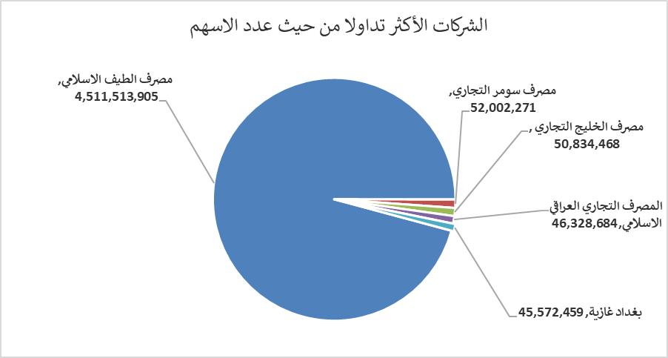
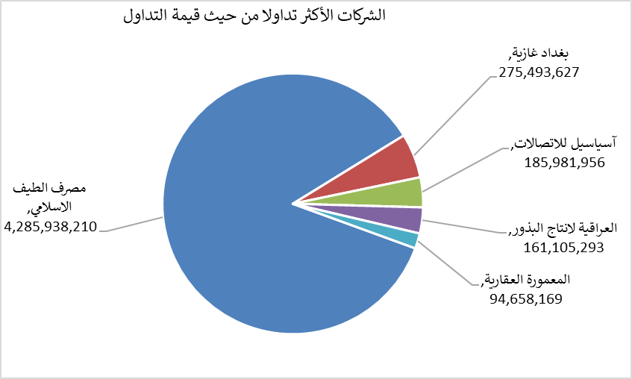
الشركات الأكثر ارتفاعاً وانخفاضاً

نسبة التغير لاسعار الاغلاق الاكثر ارتفاعاً |  |  |  | نسبة التغير لاسعار الاغلاق الاكثر انخفاضاً
اسم الشركة | اغلاق | التغير(%) | الاسهم المتداولة | اسم الشركة | اغلاق | التغير (%) | الاسهم المتداولة
الخازر لانتاج المواد الانشائية | 1.250 | 5.93 | 125,000 | العراقية لصناعات الكارتون | 2.180 | -9.92 | 298,239
المصرف الدولي الإسلامي | 0.230 | 4.55 | 30,253 | الأمين للتأمين | 0.800 | -8.05 | 8,486,959
الوطنية الاستثمارات السياحية | 9.000 | 3.45 | 83,858 | مصرف الخليج التجاري | 0.320 | -3.03 | 50,834,468
فندق بغداد | 12.400 | 3.33 | 560,000 | الحديثة للانتاج الحيواني | 0.350 | -2.78 | 236,419
المعمورة العقارية | 3.760 | 3.01 | 24,594,099 | الفلوجة لانتاج المواد الانشائية | 2.700 | -1.82 | 1,310,361

الشركات الاكثر نشاطا حسب الاسهم المتداولة (حجم التداول) |  |  |  | الشركات الاكثر نشاطا حسب القيمة المتداولة
اسم الشركة | اغلاق | التغير(%) | الاسهم المتداولة | اسم الشركة | اغلاق | التغير (%) | القيمة المتداولة
مصرف الطيف الاسلامي | 0.950 | 0.00 | 4,511,513,905 | مصرف الطيف الاسلامي | 0.950 | 0.00 | 4,285,938,210
مصرف سومر التجاري | 0.220 | 0.00 | 52,002,271 | بغداد غازية | 6.000 | -10.71 | 275,493,627
مصرف الخليج التجاري | 0.320 | -3.03 | 50,834,468 | آسياسيل للاتصالات | 16.200 | 1.57 | 185,981,956
المصرف التجاري العراقي الاسلامي | 0.640 | 0.00 | 46,328,684 | العراقية لانتاج البذور | 6.450 | -0.62 | 161,105,293
بغداد غازية | 6.000 | -10.71 | 45,572,459 | المعمورة العقارية | 3.760 | 3.01 | 94,658,169

